B1_4
Basic 1-4. | Visual Basic Editorの操作と画面

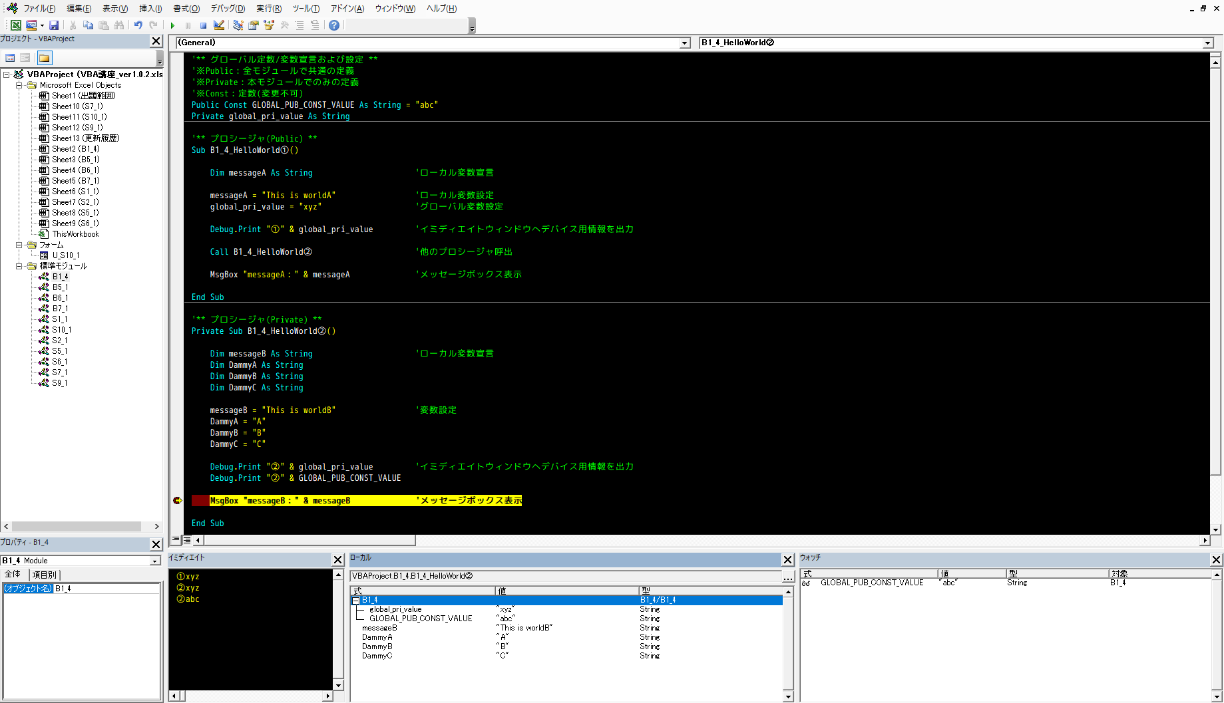

ローカル変数宣言
変数設定
イミディエイトウィンドウへデバック用情報を出力
他のプロシージャ呼出
メッセージボックス表示
ブレークポイント(プログラムの一時停止)
ブレークポイントでのプロシージャ内で宣言されている変数の値表示
デバック用情報
指定した式の計算結果を表示
各オブジェクトの
プロパティ情報
Excelファイルに含まれる
オブジェクトの一覧
グローバル変数宣言&設定

A1
Appendix 1. |  |  |  |  | VBEの環境設定
Visual Basic Editorの環境設定について以下に示します。

 | A1-1. |  |  | フォントのインストール
 | コーディング作業において見やすいフォントをインストールします。

 |  | 1 | 以下のサイトからフォントをダウンロード
 |  |  | http://vlgothic.dicey.org/download.html
 |  |  | →VLGothic-20141206.zip

 |  | 2 | フォントをインストール
 |  |  | 2-1. VL-Gothic-Regular.ttf をダブルクリック

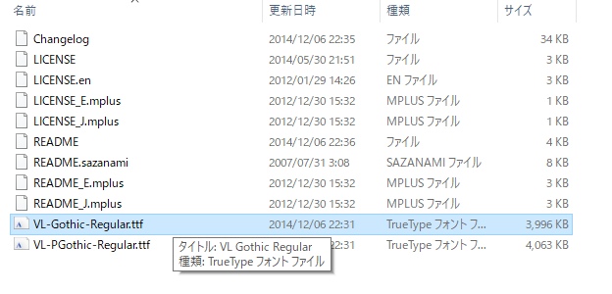

 |  |  | 2-2. インストールをクリック
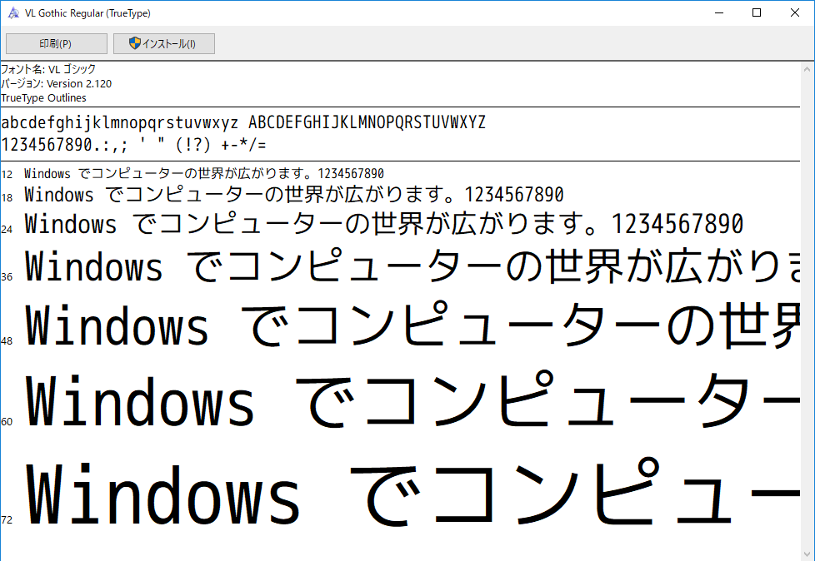

 | A1-2. |  |  | VBEのオプション設定
 | コーディング作業を快適にする設定をします。

 |  | 1 | オプション設定を選択

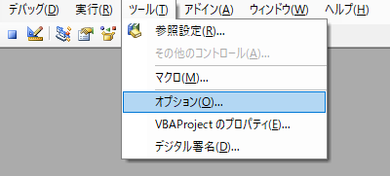

 |  | 2 | 編集
 |  |  | 以下のとおりに設定する。

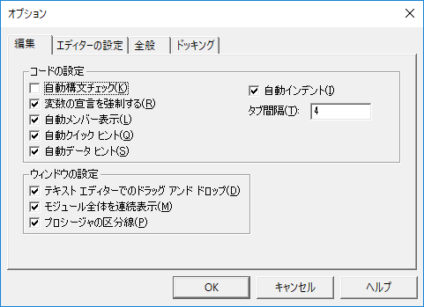

 |  | 3 | エディターの設定
 |  |  | 3-1. コードの表示色
 |  |  |  | 以下のとおりに設定する

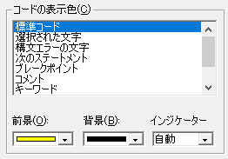
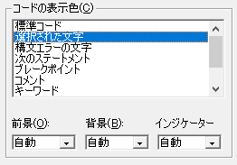

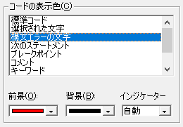
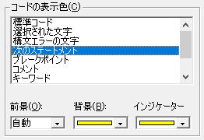

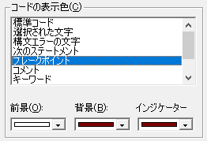
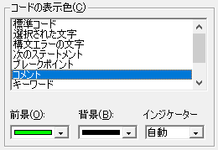

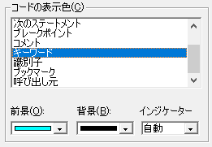
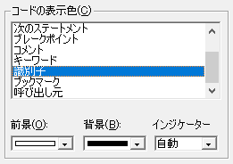

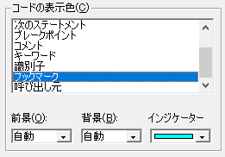
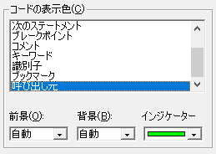

 |  |  | 3-2. フォント名
 |  |  |  | A_1-1.でインストールしたフォントを選択する形で、以下のとおりに設定する

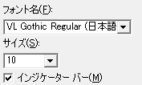

 |  | 4 | 全般
 |  |  | 以下のとおりに設定する。

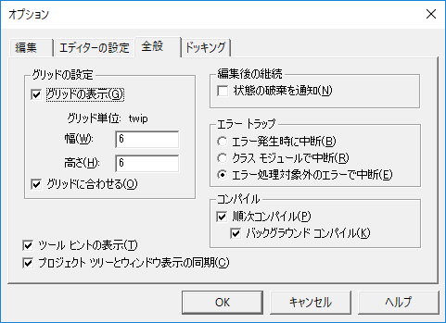

 |  | 5 | ドッキング
 |  |  | 以下のとおりに設定する。

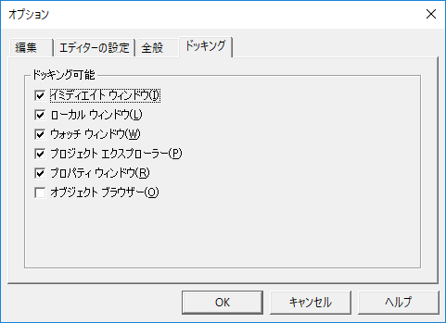

以上

